Instruções
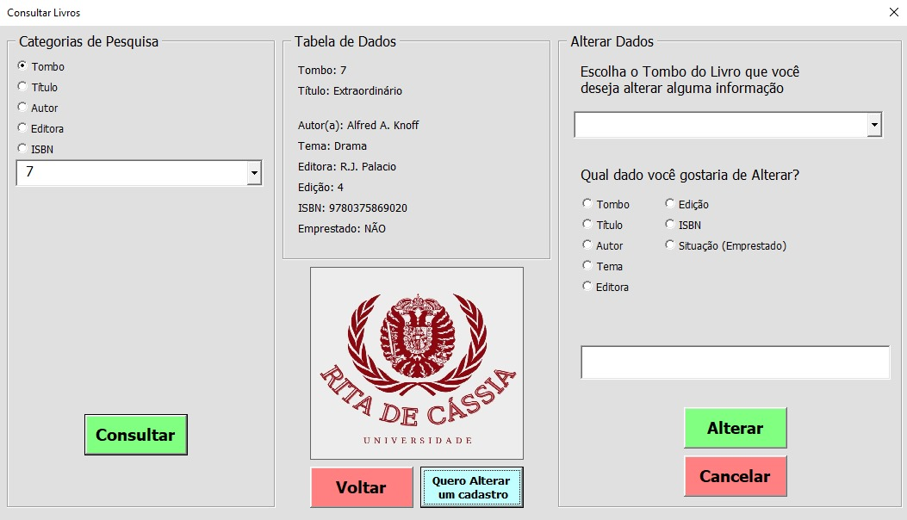
 |  |  | Olá Usuário! Este é o nosso Manual de Instruções para a utilização de nosso CRUD! Sinta-se a vontade para consultar livremente

---------------------------------------------------------------------------------------------------------------------------------------------------------------------------------------------------------------------------------------------

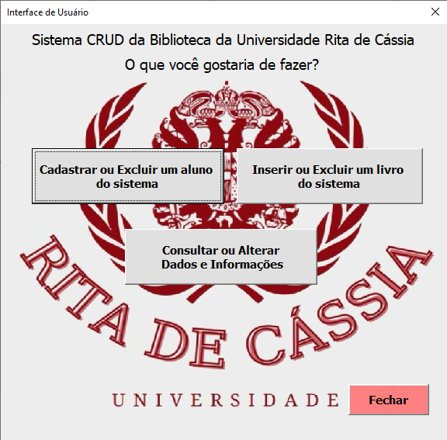

 |  |  | INÍCIO

 |  |  | Ao Iniciar o programa, será mostrado uma tela de Interface, da qual você poderá escolher entre as opções de Cadastrar
 |  |  | ou Excluir um aluno do sistema, Inserir ou Excluir um livro do sistema ou Consultar ou Alterar Dados e informações. Tudo
 |  |  | isso de acordo com a sua intenção ao usar o programa. Nas próximas imagens, será dito como o programa se comporta ao
 |  |  | clicar em cada uma dessas opções.

 |  |  | role para baixo para continuar...

--------------------------------------------------------------------------------------------------------------------------------------------------------------------------------------------------------------------------------------------
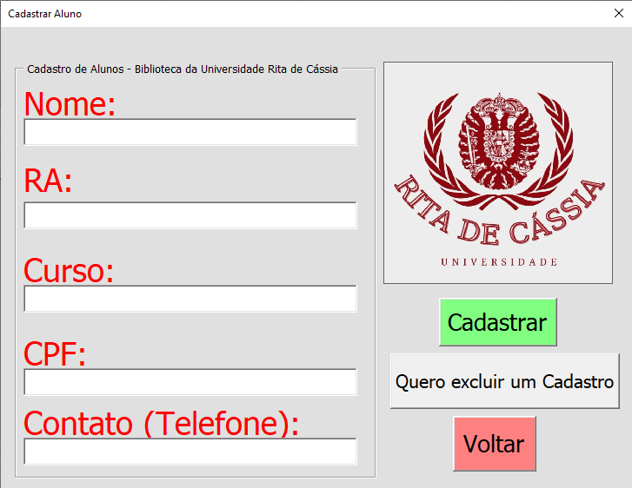
 |  | Cadastro e Exclusão de Alunos

 | Ao clicar na opção "Cadastrar ou Excluir um aluno do sistema" a tela de Interface é fechada e
 | um próximo formulário é aberto. Nele, você pode inserir as informações do Aluno em questão
 | e, ao clicar no Botão de Cadastrar, as informações do Aluno serão adicionadas automaticamente
 | na planilha de Alunos. Lembre-se sempre que é necessário colocar todas as informações pedidas.

 | Se você quiser excluir algum cadastro, basta clicar no botão "Quero excluir um cadastro" e o
 | formulário será fechado e um formulário de exclusão de cadastro será aberto:
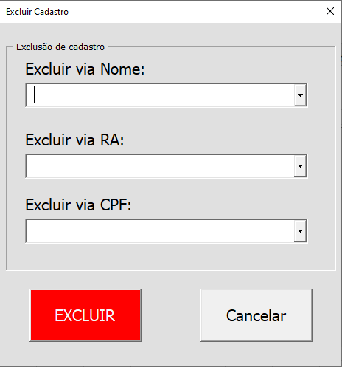
 |  | neste formulário, basta escolher uma das opções de exclu-
 |  | são, e clicar no botão "EXCLUIR", o cadastro completo refe-
 |  | rente ao item que você escolheu será excluido permanen-
 |  | temente da Planilha de Alunos.

 |  | caso tenha se enganado e queira voltar ao menu de interfa-
 |  | ce, basta clicar no botão "Voltar", o formulário de cadastro
 |  | será fechado e a interface será exibida novamente.

---------------------------------------------------------------------------------------------------------------------------------------------------------------------------------------------------------------------------------------------

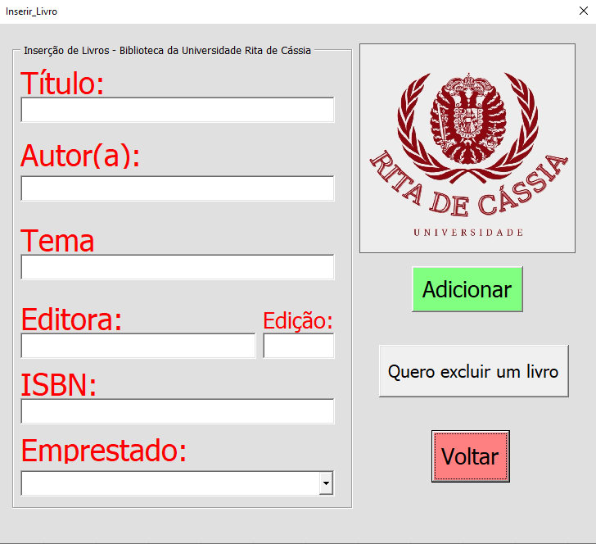
 |  | Cadastro e Exclusão de Livros

 | Ao clicar na opção "Inserir ou Excluir um Livro do sistema" a tela de Interface é fechada e um
 | próximo formulário é aberto. Nele, você pode inserir as informações do Livro em questão e,
 | ao clicar no botão de Adicionar, as informações do Livro serão adicionadas automaticamente
 | na planilha de Livros. Lembre-se sempre que é necessário colcoar todas as informações pedidas.

 | Se você quiser excluir algum Livro, basta clicar no botão "Quero excluir um livro" e o formulário
 | será fechado e um formulário de exclusão de livro será aberto:
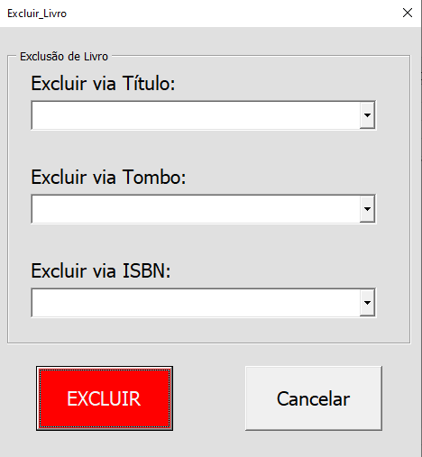
 |  | neste formulário, basta escolher uma das opções de exclu-
 |  | são, e clicar no botão "Excluir", o cadastro completo refe-
 |  | rente ao item que você escolheu será excluido permanen-
 |  | temente da Planilha de Livros.

 |  | caso tenha se enganado e queira voltar ao menu de interfa-
 |  | ce, basta clicar no botão "Voltar", o formulário de Livros
 |  | será fechado e a interface será exibida novamente.

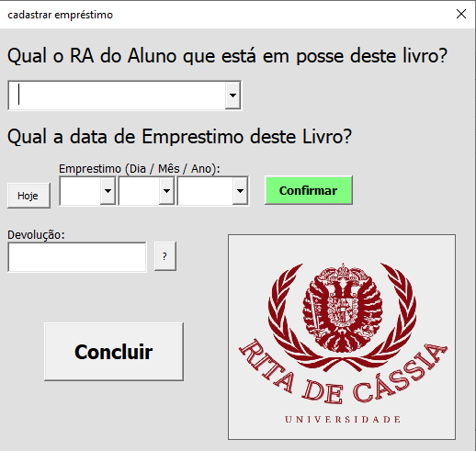

 |  |  | Por conta do fato em que as planilhas com informações se conversam, é necessário que quando haja uma
 |  |  | alteração em uma delas, deve ser feita em todas. Por conta disso, ao inserir um Livro, se e somente se a
 |  |  | resposta do campo "Emprestado" for SIM, após clicar-se em "Adicionar" será exibido ao Usuário um próxi-
 |  |  | mo formulário obrigatório para que seja dito a qual Aluno este Livro está emprestado, a sua data de Em-
 |  |  | prestimo e a Data de devolução, esta gerada automaticamente após confirmar a data de Emprestimos.
 |  |  | Após preencher todas as informações e clicar em Concluir, estas serão adicionadas na Planilha de Emprestimos.

 |  |  | Os RA's exibidos no formulário são os RA's já cadastrados na planilha de Alunos, afinal, não há como em-
 |  |  | prestar um Livro a um Alunio não cadastrado.

---------------------------------------------------------------------------------------------------------------------------------------------------------------------------------------------------------------------------------------------
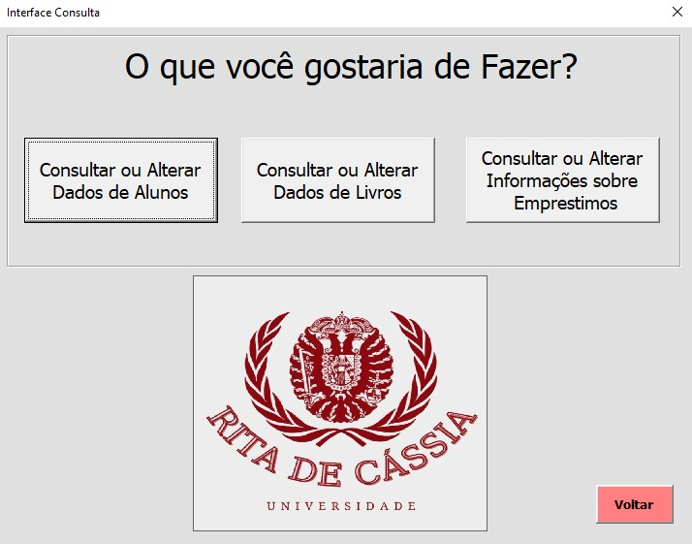
 |  | Consulta ou Alterção de cadastro

 | Ao clicar na opção "Consultar ou Alterar Dados e Informações" a tela de Interface é fechada e um
 | próximo formulário é aberto. Nele, você escolhe qual opção deseja, caso queira fazer consultas
 | ou alterações de Alunos, Livros e Emprestimos.

 | Assim que uma das opções é escolhida, o Formulário é fechado em um próximo é aberto. Todos
 | são absolutamente idênticos, com escessão das categorias de pesquisas e as informações a serem
 | exibidos. Para utilizar, basta selecionar alguma categoria de pesquisa, utilizar a informações que
 | você já conhece e clicar em "consultar", e o resto das informações deste mesmo dado serão
 | na "Tabela de Dados".
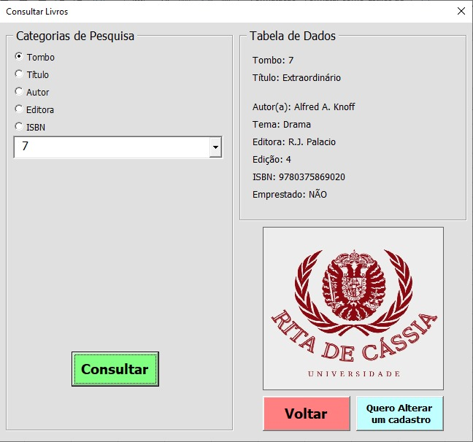

 |  |  | Para realizar alguma alteração, basta clicar em "Quero Alterar um cadastro", de exemplo ao lado a alteração de livros,
 |  |  | e será exibido ao lado deste mesmo formulário uma parte de Alteração. Para realizar qualquer alteração, basta escolher
 |  |  | o tombo do livro que você deseja altrar alguma informação, e escolher a Informação que quer Alterar, em seguida,
 |  |  | escreva no bloco mais embaixo qual a informação nova e clicar em "Alterar" e a alteração será feita.

 |  |  | É importante lembrar que, dependendo de qual alteração está sendo feita, podem ser requisitados mais processos,
 |  |  | como por exemplo, ao mudar a situação de um livro para "SIM", você será levado ao Formulário de Emprestimos, já visto
 |  |  | antes.

